CeldaRobotizada
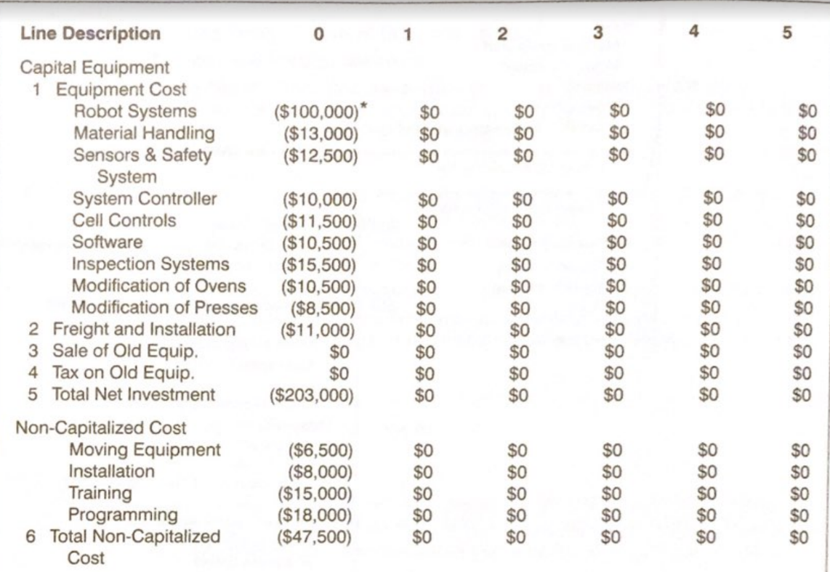
v
 | Costos capitalizados
 | Equipos | Referencia | Costo | Costo
 | Robots
 | Manejo de material
 | Sensores
 | Controladores
 | Control de la celda
 | Software (RobotStudio)
 | Software de inspección
 | Modificación de otros sistemas
 | Transporte e instalación
 | Total

 | Costos no capitalizados
 | Equipos | Referencia | Costo | Costo
 | Equipos de movimiento/manipulación
 | Instalación
 | Entrenamientos
 | Programación |  |  | $2,000,000,000
 | Total | $2,000,000,000

 | Total inversión inicial | $2,000,000,000

 | Costos operativos
 | Equipos | Referencia | Costo | Costo
 | Consumo energético
 | Mantenimiento
 | Programación
 | Seguro |  |  |  | 150
 | Software (Licencias)
 | Depreciación |  |  | $15,000,000
 | Total | $15,000,000

Ingresos
Precio m^2 | $41,300 |  | Precio m^2 | $79,519 | Precio m^2 | $38,300
Piso Pared Cerámico Avellano Beige 30x60cm |  |  | Cerámica Para Pared Estilo Decorativo Atelier-B 30x60 |  | Pared Santa Maria Brillante Multicolor 30x45
Producto 1 - Baldosa mate 30x60 |  |  | Producto 2 - Baldosa esmaltada decorada 30x60 |  | Producto 2 - Baldosa texturizada 30x60
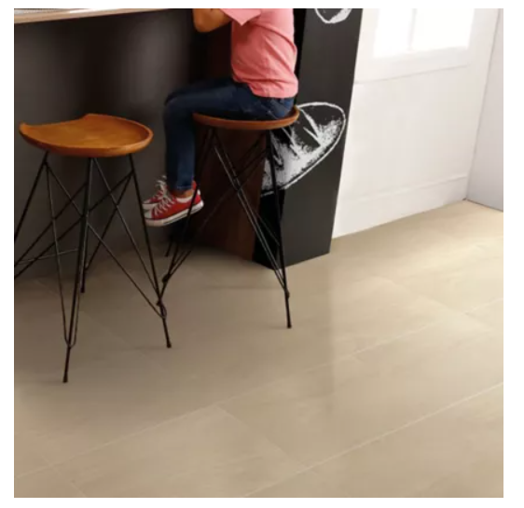 |  |  | 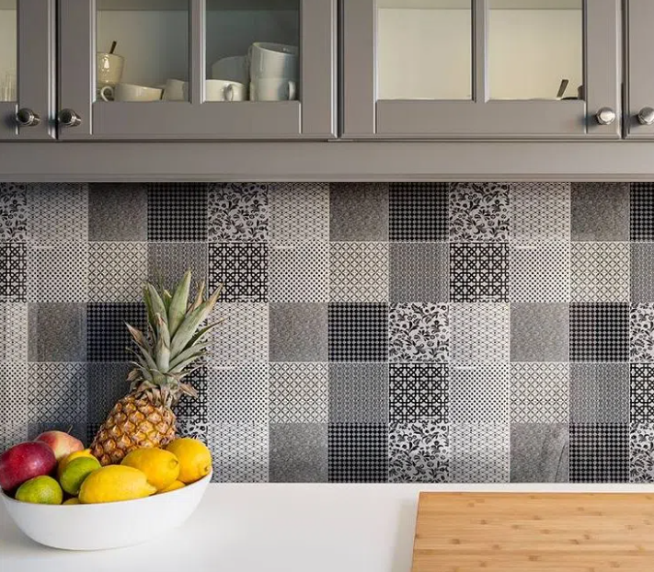 |  | 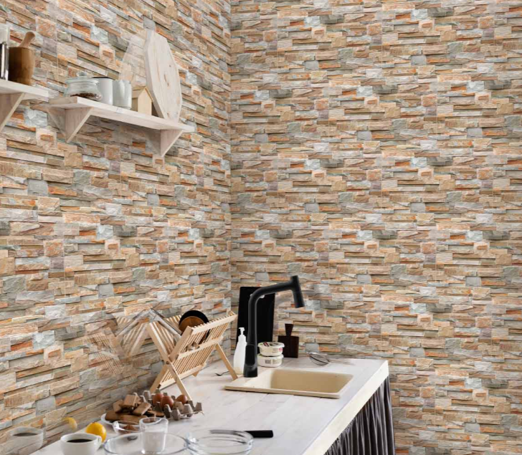

Tamaño lote (m^2) | 1.62 |  | Tamaño lote (m^2) | 1.44 | Tamaño lote (m^2) | 1.89
Precio de un lote | $66,906 |  | Precio de un lote | $114,507 | Precio de un lote | $72,387
Lotes vendidos al mes | 70000 |  | Lotes vendidos al mes | 54000 | Lotes vendidos al mes | 53000
Total ganancia mensual | $4,683,420,000 |  | Total ganancia mensual | $6,183,397,440 | Total ganancia mensual | $3,836,511,000

 |  |  | Total | $14,703,328,440
Precio m^2 promedio |  | $53,040
Producción m^2 (planta actual) |  | 233000
Producción m^2 (planta automatizada) |  | 510000
Aumento de la producción en m^2 |  | 277000
Total ganancia mensual promedio |  | $14,691,987,667

Evaluacion
 | Inversión inicial |  |  | Costos de nómina |  |  | Costos operativos |  |  | Ventas
 | Concepto | Costo |  | Concepto | Costo |  | Concepto | Costo |  | Concepto | Costo
 | Celda robotizada | $2,000,000,000 |  | Celda robotizada | $0 |  | Celda robotizada | $15,000,000 |  | Producto 1 | $4,683,420,000
 | Comunicaciones | $2,000,000,000 |  | Comunicaciones | $0 |  | Comunicaciones | $15,000,000 |  | Producto 2 | $6,183,397,440
 | SCADA | $2,000,000,000 |  | SCADA | $0 |  | SCADA | $15,000,000 |  | Producto 3 | $3,836,511,000
 | Total | $6,000,000,000 |  | Total | $0 |  | Total | $45,000,000 |  | Total | $14,703,328,440

MES | 0 | 1 | 2 | 3 | 4 | 5 | 6 | 7 | 8 | 9 | 10 | 11 | 12
INGRESOS
Ventas |  | $14,703,328,440 | $14,703,328,440 | $14,703,328,440 | $14,703,328,440 | $14,703,328,440 | $14,703,328,440 | $14,703,328,440 | $14,703,328,440 | $14,703,328,440 | $14,703,328,440 | $14,703,328,440 | $14,703,328,440
TOTAL INGRESOS |  | $14,703,328,440 | $14,703,328,440 | $14,703,328,440 | $14,703,328,440 | $14,703,328,440 | $14,703,328,440 | $14,703,328,440 | $14,703,328,440 | $14,703,328,440 | $14,703,328,440 | $14,703,328,440 | $14,703,328,440
EGRESOS
Inversión | $6,000,000,000 | - | - | - | - | - | - | - | - | - | - | - | -
Costos operativos | - | $45,000,000 | $45,000,000 | $45,000,000 | $45,000,000 | $45,000,000 | $45,000,000 | $45,000,000 | $45,000,000 | $45,000,000 | $45,000,000 | $45,000,000 | $45,000,000
Costos de nómina | - | $0 | $0 | $0 | $0 | $0 | $0 | $0 | $0 | $0 | $0 | $0 | $0
TOTAL EGRESOS | $6,000,000,000 | $45,000,000 | $45,000,000 | $45,000,000 | $45,000,000 | $45,000,000 | $45,000,000 | $45,000,000 | $45,000,000 | $45,000,000 | $45,000,000 | $45,000,000 | $45,000,000
TOTAL
Flujo de caja | - $6,000,000,000 | $14,658,328,440 | $14,658,328,440 | $14,658,328,440 | $14,658,328,440 | $14,658,328,440 | $14,658,328,440 | $14,658,328,440 | $14,658,328,440 | $14,658,328,440 | $14,658,328,440 | $14,658,328,440 | $14,658,328,440
Valor presente | - $6,000,000,000 | $13,960,312,800 | $13,295,536,000 | $12,662,415,238 | $12,059,443,084 | $11,485,183,889 | $10,938,270,371 | $10,417,400,353 | $9,921,333,670 | $9,448,889,209 | $8,998,942,104 | $8,570,421,051 | $8,162,305,763
Valor presente acumulado | - $6,000,000,000 | $7,960,312,800 | $21,255,848,800 | $33,918,264,038 | $45,977,707,122 | $57,462,891,011 | $68,401,161,382 | $78,818,561,736 | $88,739,895,405 | $98,188,784,615 | $107,187,726,719 | $115,758,147,770 | $123,920,453,533

Valor presente acumulado
Evaluación
Costo de oportunidad | 5%
VP | $129,920,453,533
Inversión inicial | $6,000,000,000
VPN | $123,920,453,533
TIR | 244%
Payback | 7

ESTADO DE PERDIDAS Y GANANCIAS
Ventas | $176,439,941,280
Costos | $540,000,000
Utilidad bruta | $175,899,941,280
Gasto financiero | $0
Utilidad antes de impuestos | $175,899,941,280
Impuestos | $33,420,988,843
Utilidad neta | $142,478,952,437
ROI | 22.74649207

